Лист1
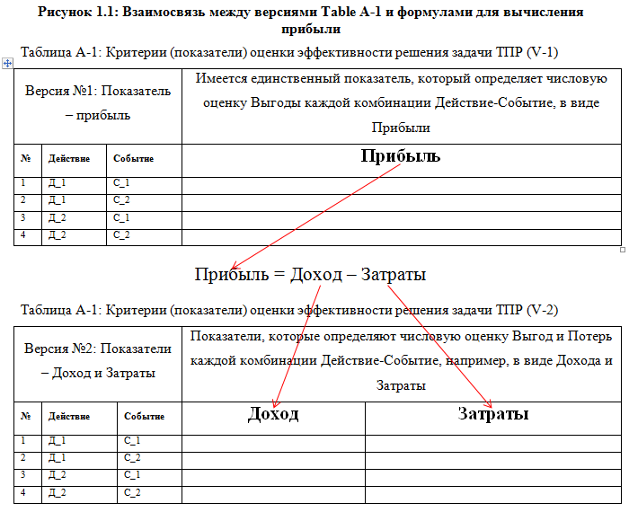
Версия №1: |  |  | Имеется единственный показатель, который определяет числовую оценку Полезности/Выгоды каждой комбинации Действие-Событие, в виде Прибыли
Показатель – прибыль
№ | Действие | Событие | Прибыль
1 | Д_1 | С_1
2 | Д_1 | С_2
3 | Д_2 | С_1
4 | Д_2 | С_2
Таблица А-1: Критерии (показатели) оценки эффективности решения задачи ТПР (версия-1)

Версия №2: Показатели – Доход и Затраты |  |  | Показатели, которые определяют числовую оценку Выгод и Потерь каждой комбинации Действие-Событие, например, в виде Дохода и Затраты
№ | Действие | Событие | Доход |  |  |  | Затраты
1 | Д_1 | С_1
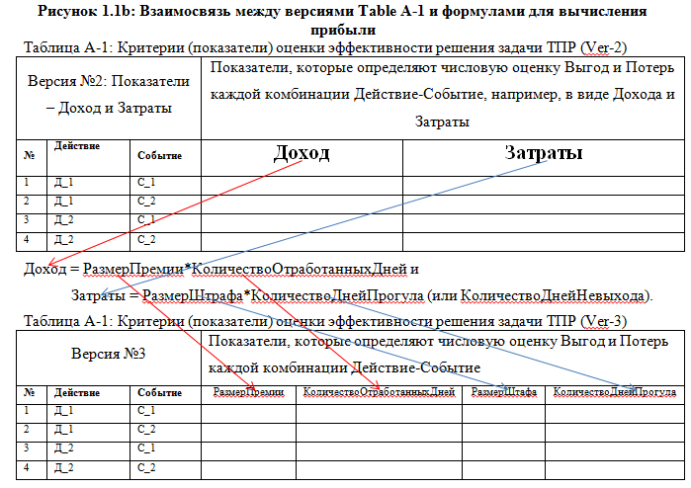
2 | Д_1 | С_2
3 | Д_2 | С_1
4 | Д_2 | С_2
Таблица А-1: Критерии (показатели) оценки эффективности решения задачи ТПР (Ver-2)

Версия №3 |  |  | Показатели, которые определяют числовую оценку Выгод и Потерь каждой комбинации Действие-Событие
№ | Действие | Событие | Размер Премии |  |  | Количество Отработанных Дней |  |  | Размер Штафа | Количество Дней Прогула
1 | Д_1 | С_1
2 | Д_1 | С_2
3 | Д_2 | С_1
4 | Д_2 | С_2
Таблица А-1: Критерии (показатели) оценки эффективности решения задачи ТПР (Ver-3)

Финальная версия: Выгоды и Потери |  |  | Показатели, которые определяют числовую оценку Выгод и/или Потерь каждой комбинации Действие-Событие, например в виде Выгод: Доход// Прибыль//Процентная ставка//Номинальная цена//Приз... и//или Потерь: Издержек// Затраты//Расходов// Штрафов//Степень вреда//Степень неприятности//...
№ | Действие | Событие | Доход | Затраты | Прибыль | Процентная ставка | Номинальная цена | Приз | Штраф
1 | Д_1 | С_1
2 | Д_1 | С_2
3 | Д_2 | С_1
4 | Д_2 | С_2
Таблица А-1: Критерии (показатели) оценки эффективности решения задачи ТПР

